ステージセレクト
ステージセレクト仕様書

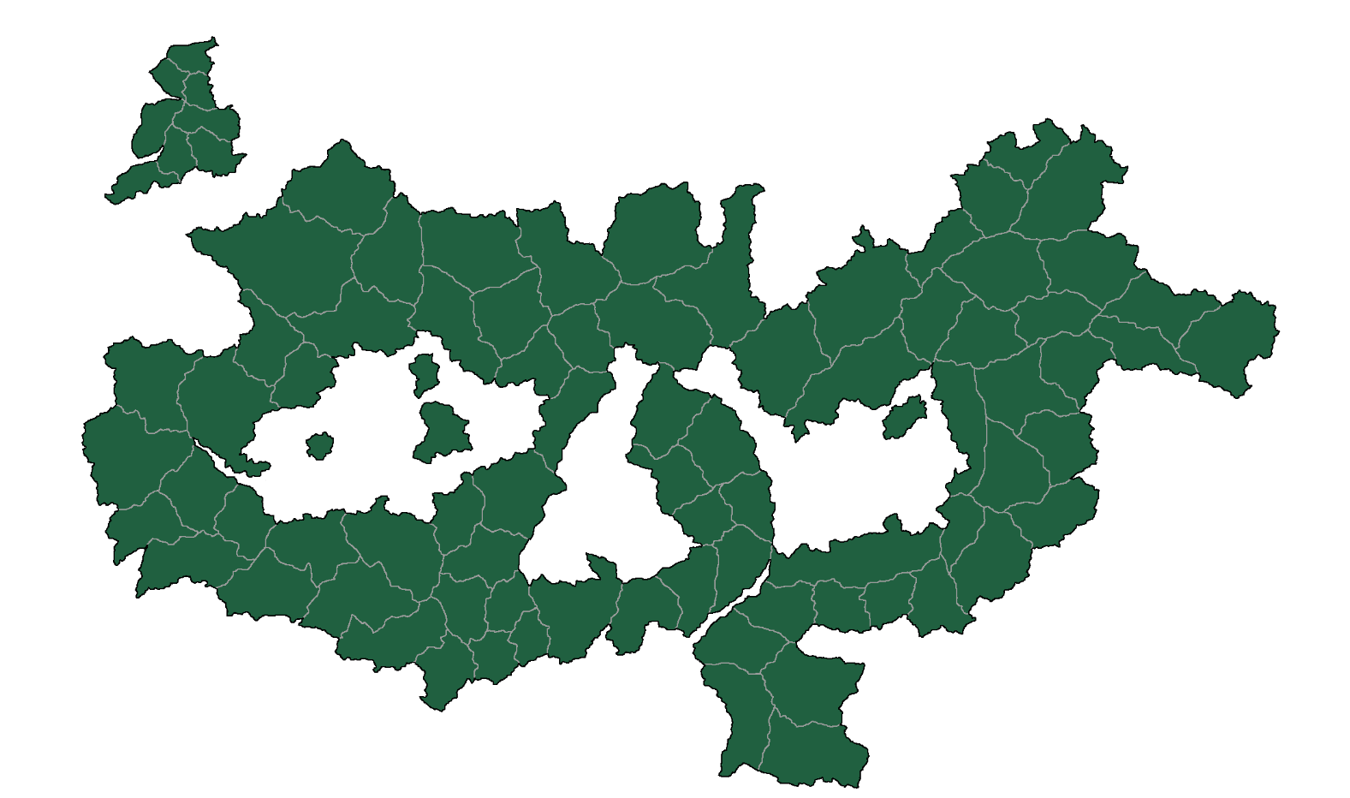
アド・ナチオ大陸

 | 自分の国の名前を決めてからステージ選択画面にきます。ステージ選択画面に来たら今回統一する大陸アド・ナチオ大陸(adunatio')の全体マップが表示されます。マップの中の背景一部が青くなっていますそれが↓の説明に続きます。

ここから説明
 | 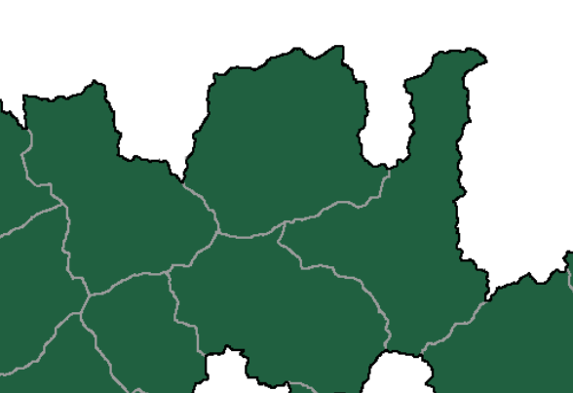 |  | 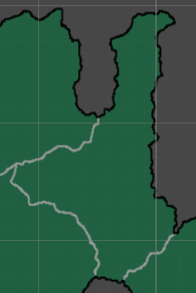 | 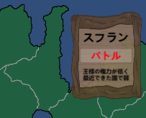

③

①
②

 | 矢印が指し示している所が自分の国になります。そこから他国を殲滅して自分の国の領土を広げます。 | 自分の国の周りの３方向の矢印が現段階で選択できる敵国になっています。初めなので難易度は簡単で数字が書かれた順番に国を選択できます。現在考えているのは３つですが段々と増やす予定です。増やしたステージは自由に選択できる予定です。
 |  |  | マップをクリックすると | その国の名前と少し国の内容が書かれたボードが出てきます。そして名前の下に赤字でバトルと書かれた少し薄い白いボードをクリックするとバトル画面にいき、その国と戦うことができます。

ゲーム画面
ゲーム画面使用書

名前
誰のUIボードが分かるようにしている。
名前
敵の名前
城
敵の城
ユニット
敵のユニット
コスト数値ボード
ユニット（キャラ）の召喚、移動、強化をするのに必要なコストを今自分がどれだけ持っているかまた最大でどのぐらい持てるのか表示している

コスト数値ボード
敵の数値ボード
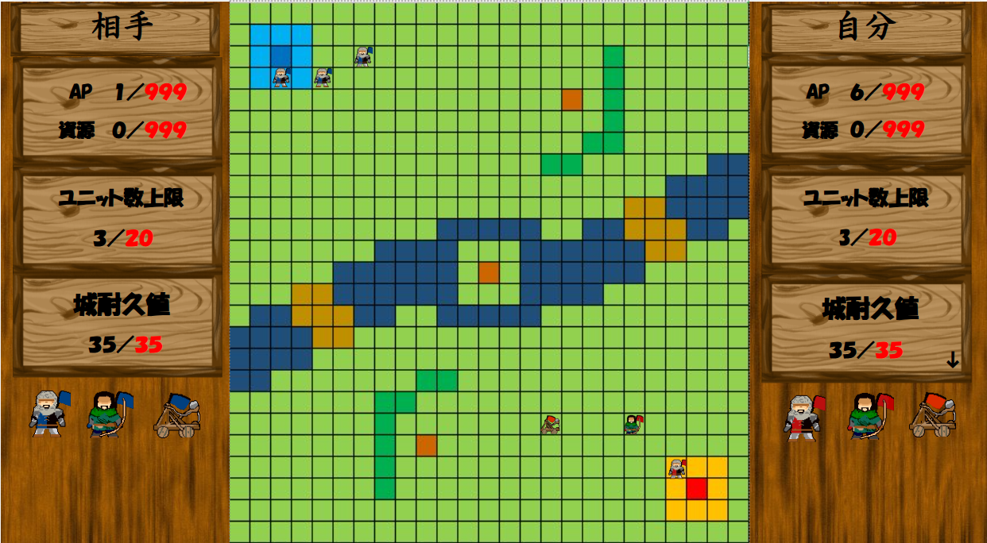

ユニット人数ボード
敵のユニット情報
ユニットの人数ボード
ユニット（キャラ）がフィールドに何体召喚されているのかまたフィールドに出せるユニットの最大数

城の耐久値ボード
敵の城情報

川
ユニットに対しての障害物
自分の城の耐久数値ボード
自分の城の残り耐久値と元々の最大耐久値が表示されている。矢印を押すと数値ボードの長さが拡張される。

自分の城の耐久値ボード拡張
APは毎ターン５づつ回復されます。コスト資源を５０で強化すると毎ターン強化されるたびに＋１づつ回復量が増える。

橋
ユニットが通れる道
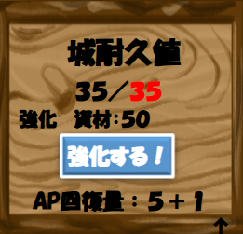
木
資源を取る場所
城
自分の城
マップ
一マスづつ分かれているユニットを召喚する場所
ユニット（キャラ）
マップに召喚するためのユニットを表示している。マウスでクリックするとマップに召喚される。
ユニット三すくみ
歩兵より弓兵のほうが強い
弓兵よりカタパルトのほうが強い
カタパルトより歩兵のほうが強い

ユニット
自分のユニット

山
ユニットが通れないマス

ゲームUI
ゲームUI仕様

使用UI画面

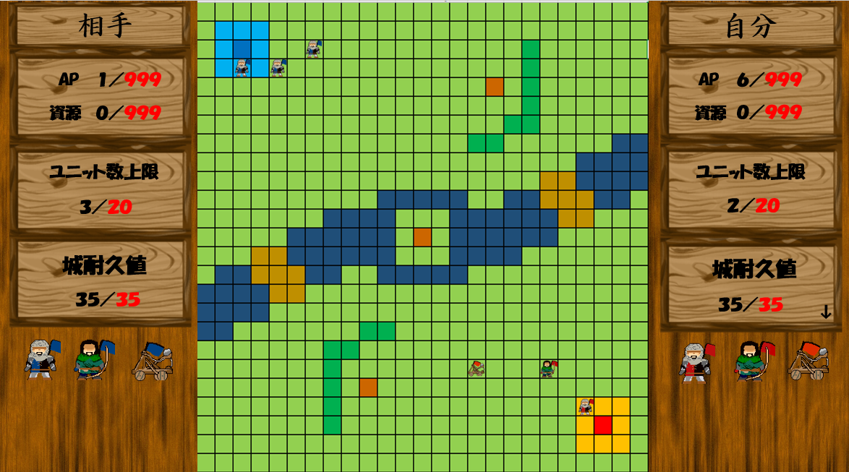

現在考えられているUIのイメージ図です。マップの外に表示することで、マップが見えやすくいつでも確認することが出来ます。

UI説明
①名前 | この画像の名前では【自分】と表記されていますが、実際ではタイトル画面で自分で名前を入力することができます。自分または相手のどちらの数値表記か分かりやすくするために表示させています。

②ＡＰ：資源表示 | このゲームをプレイするのに大切な表記で、ユニットを召喚・強化・移動するにもAP・資源が使用されます。そのため自分が今どんなけ持っているか表示しています。黒字で書かれた数字が今自分の持っているAP・資源で、赤字が最大数になっています。自分がAP・資源を使うと黒字で書かれた数字が下がりAP・資源を増やすと黒字で書かれた数字が増えます。赤字で書かれた数字よりも黒字で書かれた数字が超えることはありません。

↓減る
増える↓

③ユニット数表示 | 黒字で書かれた数字が自分が召喚したユニットの数で、赤字で書かれた数字が最大ユニット数です。赤字で書かれた数字よりも黒字で書かれた数字が超えることはないので考えながら、ユニットを召喚しましょう。AP・資源を使用して、ユニットを召喚すると黒字で書かれた数字が増えます。逆に敵に倒されると黒字で書かれた数字が減ってしまいます。

↓減る
増える↓

④城耐久値表示 | 黒字で書かれた数字が今自分の城耐久値で、赤字で書かれた数字が城の最大耐久値になっています。ゲームを始めた時は城の耐久値は最大の数値の状態で始まります。敵から攻撃を受けると黒字で書かれた数字が減ります。しかし現状では攻撃され耐久値が減ってしまっても【回復】増やす手段はありません。黒字で書かれた数字が０になってしまうと自分の敗北になってしまいます。城耐久値表示の右下の矢印をクリックすると矢印が向いている方向に拡張・縮小します。拡張すると強化ボタンが出てきます。強化するのに必要な条件をクリアするとクリックできます。そうすることでゲーム開始時APが５配られ次の自分のターンになるとAPをまた５配られますが強化することで自分のターンになると配られるAPの回復量が＋１され次からの回復量が強化された分だけ＋１されます。１回だけでもかなり戦略の幅が広がります。

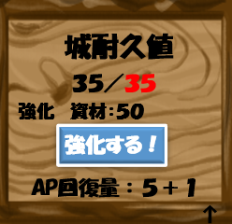

↓減る
下向きの矢印↑クリックすると拡張される↓

←縮小

⑤ユニット選択 | ユニットは現在３種類で考えています。それぞれユニットアイコンをクリックするとユニット情報が表示されます。例として歩兵の表記で表示しています。召喚APとは歩兵をマップに出すときに必要なAP消費量です。体力は歩兵の体力です。攻撃は歩兵の攻撃力です。攻撃範囲とは攻撃できるマス目のこと攻撃距離です。その範囲にいないと攻撃が届かないようになっています。歩兵を召喚すると召喚AP表示が消え移動APと表示されます。移動APとは歩兵を移動させるのにかかるAP消費量のことで１マス１AP消費されます。右下の矢印をクリックすると矢印の方向に拡張・縮小されます。拡張すると強化ボタンが出てきて強化するのに必要な条件をクリアするとクリックできます。もともと歩兵の攻撃力は１ですが、強化されると攻撃力が１＋１されます。これで更に戦略の幅が広がります。

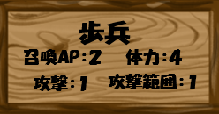 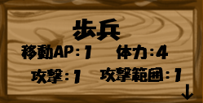 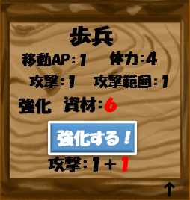

→変わ る →

